Lancer de 2 dés
On lance 2 dés. On fait la somme des deux dés. Voici une simulation sur ordinateur.
Trace l'histogramme des résultats

Quand le travail est fait, appuyer sur F9 (sur excel) ou Ctrl+Maj+F9 sur OpenOffice Calc pour une nouvelle série de valeur
Regarde ce qui se passe sur ton graphique.

Valeur | 2 | 3 | 4 | 5 | 6 | 7 | 8 | 9 | 10 | 11 | 12 | Total
Effectif | 276 | 590 | 832 | 1152 | 1374 | 1640 | 1393 | 1142 | 791 | 534 | 276 | 10000
Lancer de 2 dés
 |  |  |  |  |  |  |  |  |  |  |  |  | 8
 |  |  |  |  |  |  |  |  |  |  |  |  | 10
 |  |  |  |  |  |  |  |  |  |  |  |  | 7
 |  |  |  |  |  |  |  |  |  |  |  |  | 7
 |  |  |  |  |  |  |  |  |  |  |  |  | 7
 |  |  |  |  |  |  |  |  |  |  |  |  | 2
 |  |  |  |  |  |  |  |  |  |  |  |  | 12
 |  |  |  |  |  |  |  |  |  |  |  |  | 3
 |  |  |  |  |  |  |  |  |  |  |  |  | 5
 |  |  |  |  |  |  |  |  |  |  |  |  | 7
 |  |  |  |  |  |  |  |  |  |  |  |  | 9
 |  |  |  |  |  |  |  |  |  |  |  |  | 7
 |  |  |  |  |  |  |  |  |  |  |  |  | 3
 |  |  |  |  |  |  |  |  |  |  |  |  | 8
 |  |  |  |  |  |  |  |  |  |  |  |  | 5
 |  |  |  |  |  |  |  |  |  |  |  |  | 7
 |  |  |  |  |  |  |  |  |  |  |  |  | 7
 |  |  |  |  |  |  |  |  |  |  |  |  | 12
 |  |  |  |  |  |  |  |  |  |  |  |  | 4
 |  |  |  |  |  |  |  |  |  |  |  |  | 10
 |  |  |  |  |  |  |  |  |  |  |  |  | 7
 |  |  |  |  |  |  |  |  |  |  |  |  | 12
 |  |  |  |  |  |  |  |  |  |  |  |  | 5
 |  |  |  |  |  |  |  |  |  |  |  |  | 8
 |  |  |  |  |  |  |  |  |  |  |  |  | 4
 |  |  |  |  |  |  |  |  |  |  |  |  | 3
 |  |  |  |  |  |  |  |  |  |  |  |  | 4
 |  |  |  |  |  |  |  |  |  |  |  |  | 9
...

Notes des élèves
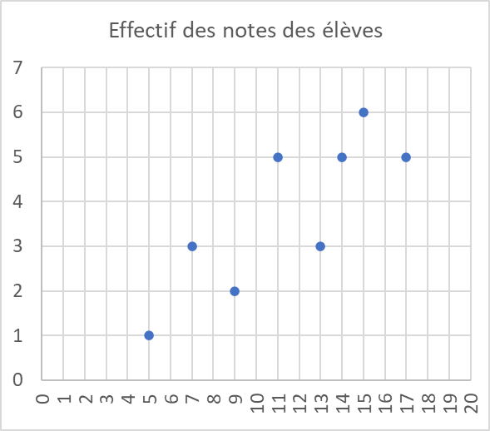
Trace un nuage de points
Tu dois obtenir un graphique comme sur le modèle ci-dessous.

Notes | 5 | 7 | 9 | 11 | 13 | 14 | 15 | 17 | Total
Effectif | 1 | 3 | 2 | 5 | 3 | 5 | 6 | 5 | 30

